vn
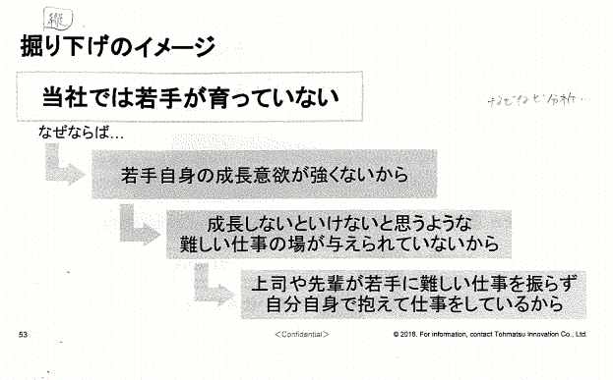
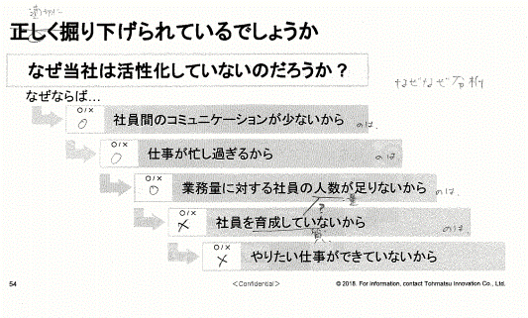
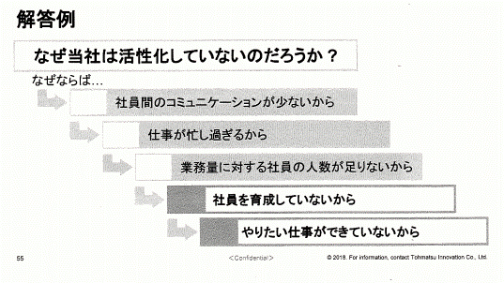
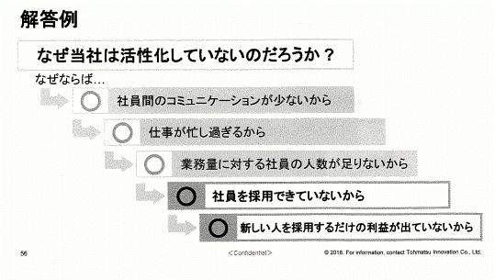
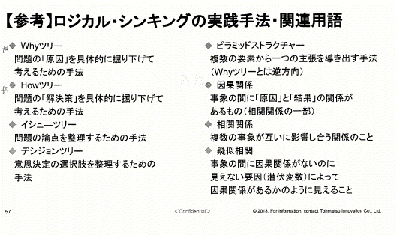
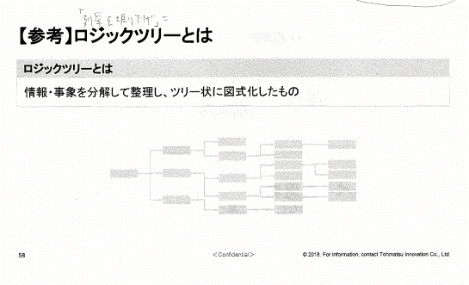
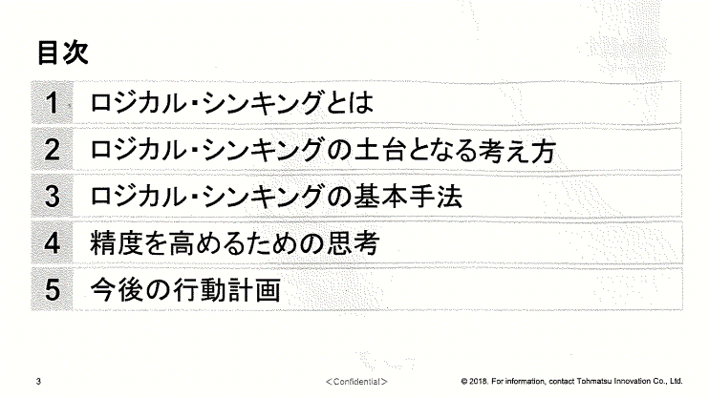

Mục lục

Logical thinking là gì

Cách tư duy được xem là nền tảng của logical thinking

Phương thức cơ bản của logical thinking

Tư duy để nâng cao độ chính xác

Activity plan sau này

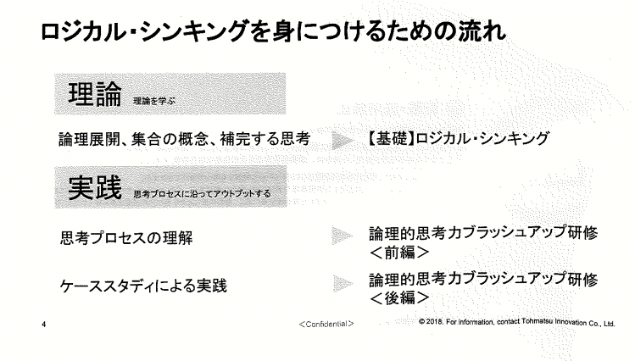
Flow về logical thinking

LÝ THUYẾT
học lý thuyết

Khái niệm về triển khai logic, sắp xếp, hoàn thành
[Nền tảng] Logic thinking

THỰC TIỄN
output theo thinking process

Tìm hiểu về logical thinking brush up
<Phần đầu>
Hiểu về thinking process

Tìm hiểu về logical thinking brush up
<Phần sau>
Thực tiễn về case study

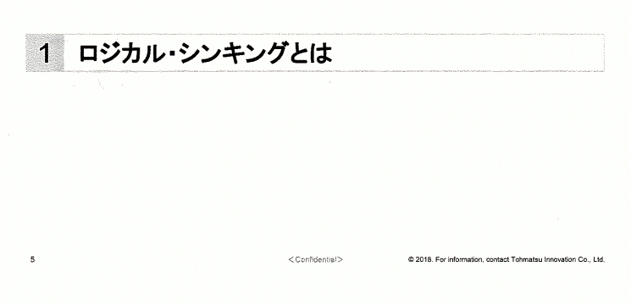
Logical thinking là gì

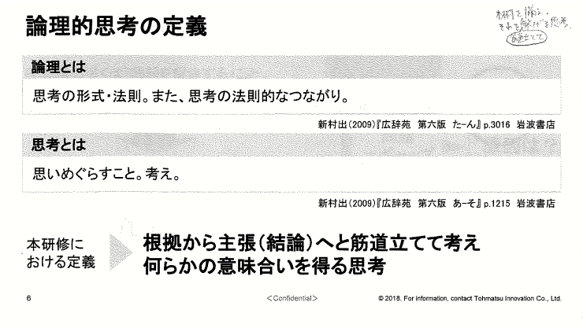
Định nghĩa về logical thinking

Logical là gì

Là một trong các kiểu của tư duy. Giúp tư duy trở nên chặt chẽ hơn

Tư duy (thinking) là gì

Là suy nghĩ, phân tích

Định nghĩa trong tài liệu này
Suy nghĩ từ bước đầu sơ khởi cho đến khi kết luận một vấn đề nào đó để có được tư duy một cách có ý nghĩa

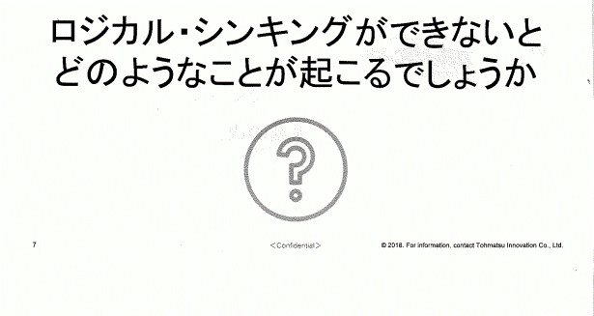
Nếu như bạn không thể suy nghĩ một cách logic,
thì chuyện gì sẽ xảy ra?

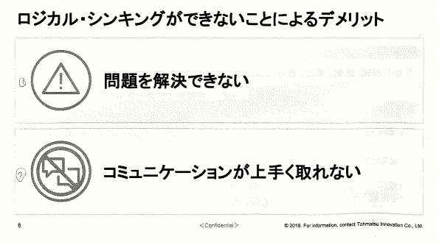
Disadvance khi bạn không tuy duy logic

Không thể giải quyết được vấn đề

Communication sẽ không được tốt

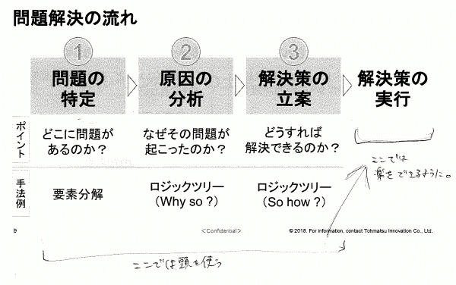
Flow giải quyết vấn đề

Chỉ định
vấn đề
Phân tích nguyên nhân
Đưa cách giải quyết
Thực hiện cách giải quyết

Point
Bị problem
ở đâu?
Tại sao lại bị problem này ?
Làm sao để giải quyết được?

Ví dụ về cách thức
Phân tích
yếu tố
Logic tree
(Why so?)
Logic tree
(So how?)

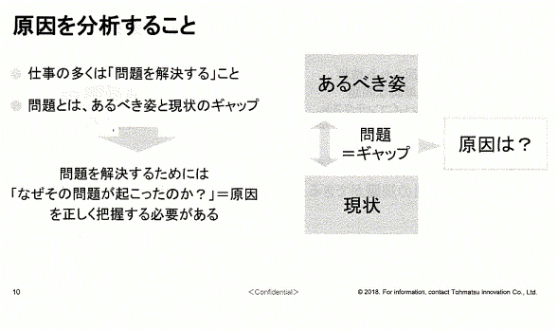
Phân tích nguyên nhân

●Rất nhiều việc phải [Giải quyết vấn đề]
●Problem là khi bị gap giữa image phải có với tình hình hiện tại
image
phải có

Problem
= Gap
Nguyên nhân là?

Để giải quyết problem thì cần phải nắm bắt đúng :
[Tại sao lại xảy ra problem này] = Nguyên nhân
Hiện trạng

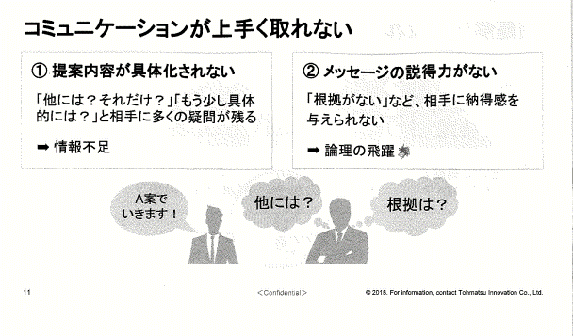
Communication không được tốt

① Nội dung đề xuất không được cụ thể hóa
gây ra đối phương còn quá nhiều các nghi vấn [Những cái khác thì sao?, chỉ vậy thôi à?]
[Anh nói cụ thể hơn chút được không]
➡Thiếu thông tin
②Không có năng lực thuyết phục trong message
Không thể thuyết phục đối phương chẳng hạn như [vì không có cơ sở]
➡ Thiếu lập luận, (nhảy cóc) logic

chúng ta đi đến idea A nhé!
mấy idea khác thì sao?
Cơ sở
là gì?

Logical thinking is common language of business
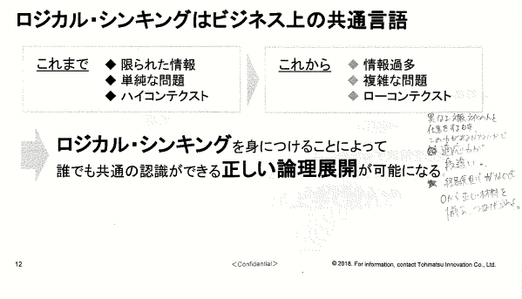

Until now ◆ Thông tin bị giới hạn
◆ Vấn đề đơn thuần
◆ High context
From now ◆ Qúa nhiều thông tin
◆ Vấn đề phức tạp
◆ Low context

Nếu chú ý đến logical thinking, thì sẽ có thể triển khai lý luận đúng mà bất cứ ai cũng có thể cùng nhận thức

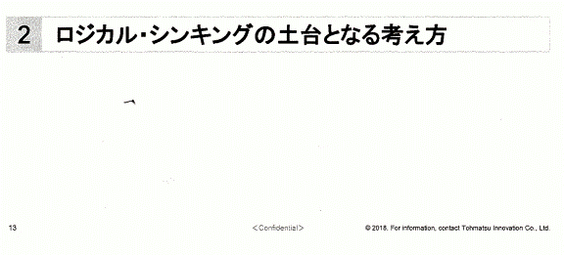
Cách tư duy được xem là nền tảng của logic thinking

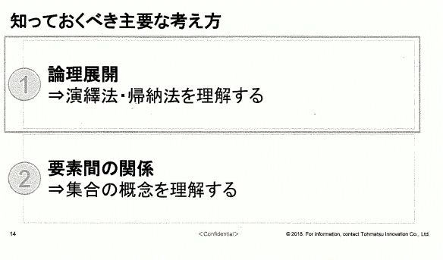
Cách tư duy quan trọng cần phải biết

① Triển khai logic
⇒ Hiểu được phương pháp loại trừ/phương pháp quy nạp

② Mối quan hệ giữa các yếu tố
⇒ Hiểu được khái niệm của tập hợp

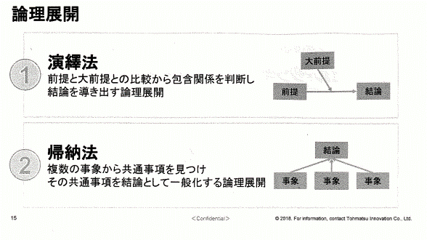
Triển khai logic

Phương pháp loại trừ
Phán đoán mối quan hệ bao gồm (bao quát) bằng cách so sánh tiền đề với tiền đề chính, rồi triển khai logic, đưa đến kết luận
Tiền đề chính

Tiền đề
Kết luận

Phương pháp quy nạp
Tìm ra các điểm chung từ nhiều sự việc, cho các mục chung đó thành kết luận, rồi triển khai logic một cách chung nhất
Kết luận

Sự việc
Sự việc
Sự việc

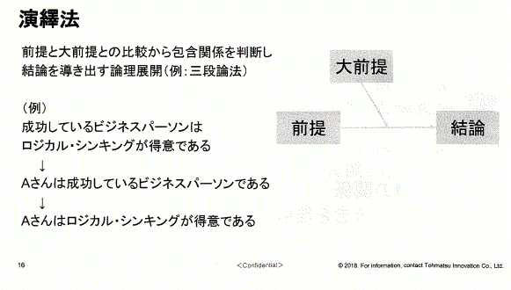
Phương pháp loại trừ
Phán đoán mối quan hệ bao gồm (bao quát) bằng cách so sánh tiền đề với tiền đề chính, rồi triển khai logic, đưa đến kết luận(VD: lý luận 3 tầng)

Tiền đề chính

(Ví dụ)
Business person thành công là người có được logical thinking.
↓
Anh A là một business person đang thành công
↓
Đặc điểm nổi bật của anh A là logical thinking

Tiền đề
Kết luận

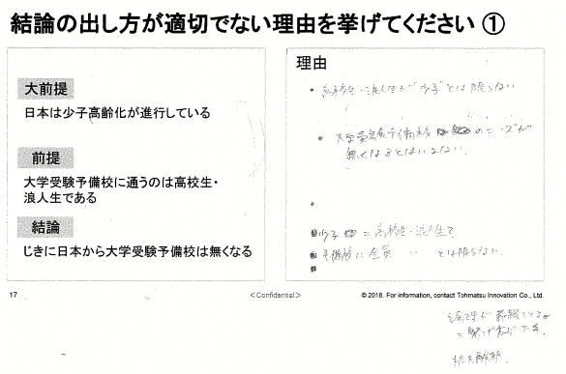
Xin hãy liệt kê lý do đưa ra kết luận không phù hợp ①

Lý do
Tiền đề chính

Nhật đang trong tình trạng dân số già hóa

Tiền đề

Những người đang theo đuổi trường dự bị đại học, là học sinh trung học, cao đẳng

Kết luận

Ở nhật sớm sẽ không còn trường dự bị thi đại học nữa

Ví dụ trả lời ①
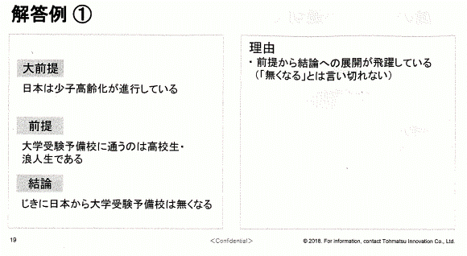

Lý do
・ Đang nhảy cóc triển khai từ tiền đề sang kết luận
(không thể khẳng định là [sẽ không còn nữa])

Tiền đề chính

Nhật đang trong tình trạng dân số già hóa

Tiền đề

Những người đang theo đuổi trường dự bị đại học, là học sinh trung học, cao đẳng

Kết luận

Ở nhật sớm sẽ không còn trường dự bị thi đại học nữa

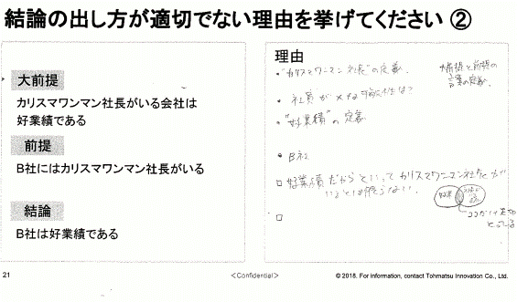
Xin hãy liệt kê lý do đưa ra kết luận không phù hợp ②

Lý do

Tiền đề chính

Công ty mà có giám đốc Charisma One Man, thì sẽ có good result

Tiền đề

Ở công ty B có Chủ tịch Charisma One Man

Kết luận

Công ty B có good result

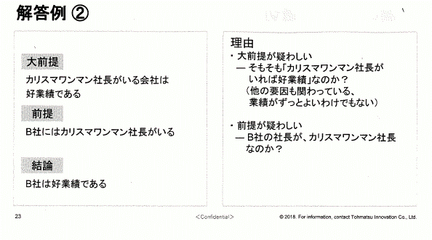
Ví dụ trả lời ②

Lý do
・ Tiền đề chính khá nghi ngờ
- Trước đây [nếu có giám đốc Charisma One Man thì cũng có good result] phải không?
(không hẳn là kết quả kinh doanh lúc nào cũng tốt, mà còn phải có liên quan đến các yếu tố khác nữa)
・Tiền đề cũng nghi ngờ
- Giám đốc công ty B là giám đốc Charisma One Man à?

Tiền đề chính

Công ty mà có giám đốc Charisma One Man, thì sẽ có good result

Tiền đề

Ở công ty B có giám đốc Charisma One Man

Kết luận

Công ty B có good result

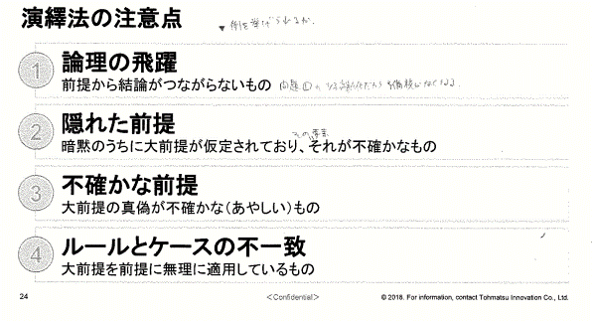
Điểm chú ý về phương pháp loại trừ

Nhảy cóc logic
Tiền đề và kết luận không có sự liên kết

Tiền đề bị ẩn đi
Tiền đề chính đang được ngầm giả định, không xác định rõ

Tiền đề không rõ ràng
Sự thật (đúng sai) của tiền đề chính không được nêu rõ (đáng ngờ, khó tin)

Rule và case không thống nhất
Đang áp dụng tiền đề chính một cách vô lý vào tiền đề

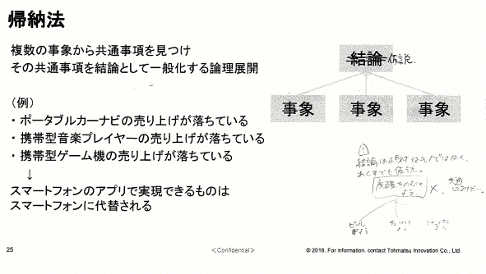

Phương pháp quy nạp
Triển khai logic theo kiểu tìm ra các điểm chung từ nhiều sự việc, và cho điểm chung đó thành kết luận để đưa ra nhận định chung

Ví dụ)
+ Doanh thu của Portable car navigation system bị giảm.
+Doanh thu của Portable music player đang bị giảm.
+ Doanh thu của Portable game machine đang bị giảm
↓
Các chương trình mà có thể thực hiện được trên app của smartphone, thì đang được người dùng sử dụng luôn smartphone cho tiện
Sự việc
Sự việc
Sự việc

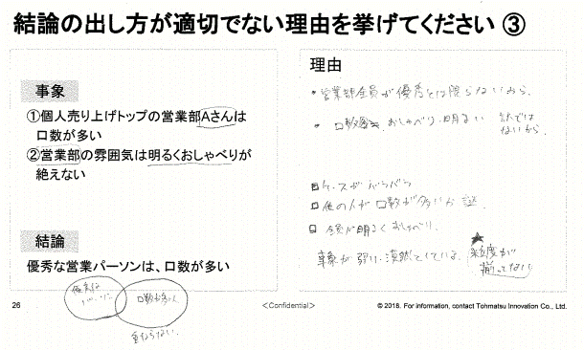
Xin hãy liệt kê các lý do đưa kết luận không phù hợp ③

Lý do：

Sự việc

① Anh A của phòng kinh doanh mà đang là TOP về doanh thu cá nhân, là người nói nhiều
② Không khí làm việc của phòng kinh doanh luôn sôi nổi

Kết luận

Nhân viên kinh doanh ưu tú là người nói nhiều

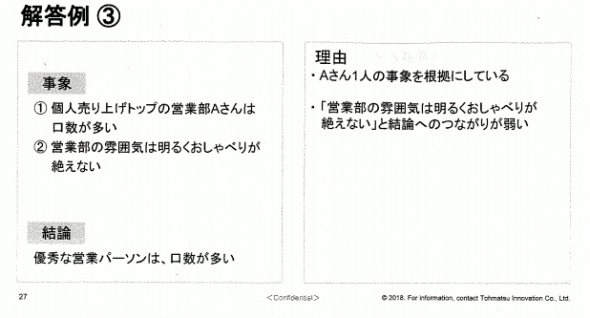
Ví dụ trả lời ③

Lý do：
+ Đang cho một mình anh A là nguyên nhân chính.
+ [Không khí làm việc của phòng kinh doanh luôn sôi nổi] không có liên quan nhiều đến kết luận.
Sự việc

① Anh A của phòng kinh doanh mà đang là TOP về doanh thu cá nhân, là người nói nhiều
② Không khí làm việc của phòng kinh doanh luôn sôi nổi

Kết luận

Nhân viên kinh doanh ưu tú sẽ là người nói nhiều

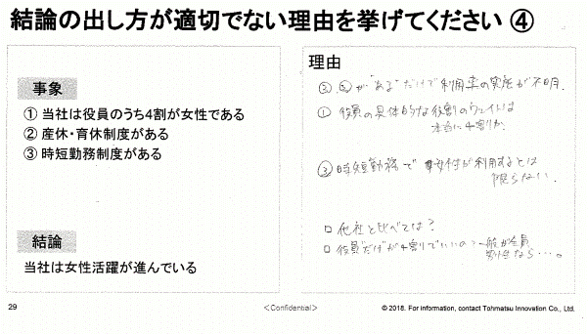
Xin hãy liệt kê các lý do đưa kết luận không phù hợp ④

Lý do：

Sự việc

① Công ty tôi có 40% là nhân viên nữ
② Có chế độ nghỉ thai/nghỉ phép
③ Có chế độ làm việc ngắn hạn

Kết luận

Nhân viên nữ của công ty tôi đang rất thành công

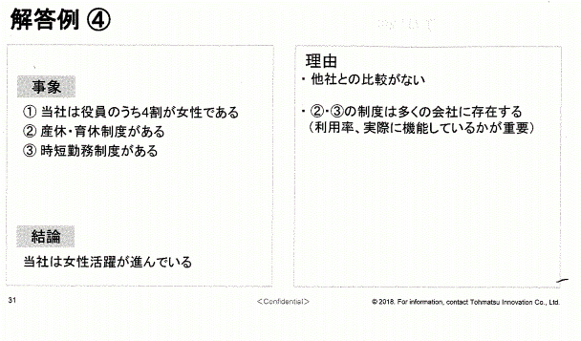
Ví dụ trả lời ④

Lý do：
+ Không so sánh với công ty khác.
+Chế độ của ②、③ cũng có ở nhiều công khác (quan trọng ở chỗ là thực tế đang áp dụng như thế nào, và thực hiện được bao nhiêu phần trăm)

Sự việc

① Công ty tôi có 40% là nhân viên nữ
② Có chế độ nghỉ thai/nghỉ phép
③ Có chế độ làm việc ngắn hạn

Kết luận

Nhân viên nữ của công ty tôi đang rất thành công

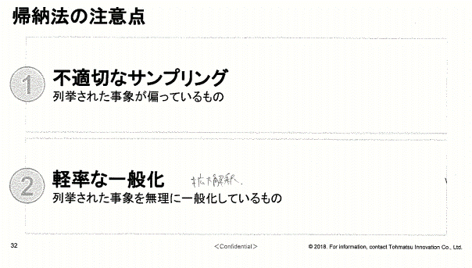
Điểm chú ý về phương pháp quy nạp

Đưa ra các sample không phù hợp
Các vấn đề liệt kê không được cân bằng, phù hợp

Không cẩn thận khi đưa ra cái nhìn chung
Các vấn đề liệt kê bị gom chung một cách vô lý

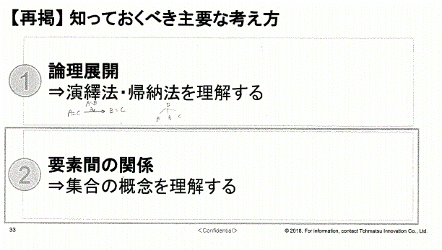
[Trình bày lại] Cách tư duy quan trọng cần phải biết

Triển khai logic
⇒ Phải hiểu được cách loại trừ/các quy nạp

② Mối quan hệ giữa các yếu tố
⇒ Hiểu được khái niệm tập hợp các yếu tố

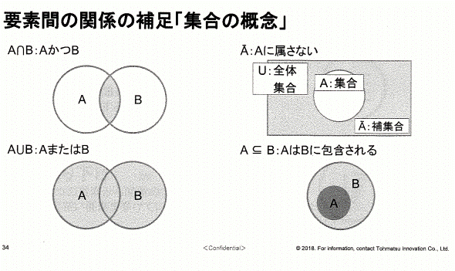
Bổ sung về mối quan hệ giữa các yếu tố [Khái niệm tập hợp]

A and B
Không thuộc A

U: Tập hợp
toàn bộ
A: tập hợp

bổ sung

A or B
A được bao gồm trong B

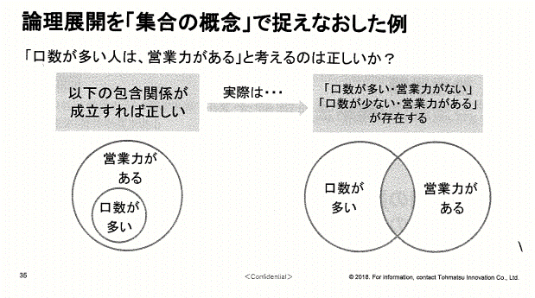

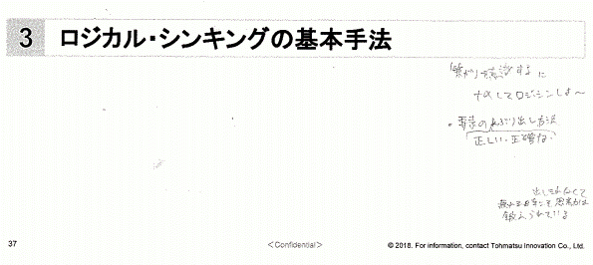
Phương pháp cơ bản về logic thinking

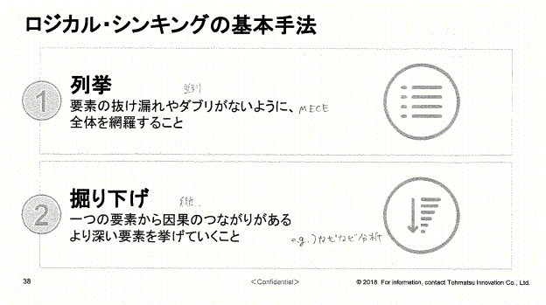
Phương pháp cơ bản về logic thinking

Liệt kê
Phải có sự liên kết về mặt tổng thể để không bị thiếu sót, hay bị nghi ngờ về các yếu tố đưa ra

Đào xới, điều tra sâu
Thay vì chỉ nêu lên 1 yếu tố gây ra nguyên nhân nào đó, thì phải tìm thêm nhiều yếu tố sâu xa hơn

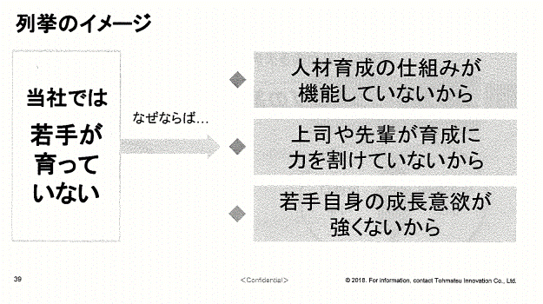
Image về liệt kê

Công ty chúng tôi không có đào tạo nhân viên trẻ
Vì chưa có hệ thống training nhân viên

tại sao lại nói vậy
Do cấp trên và tiền bối chưa thể training cho mọi người

Do bản thân các nhân viên trẻ không có mong muốn học hỏi

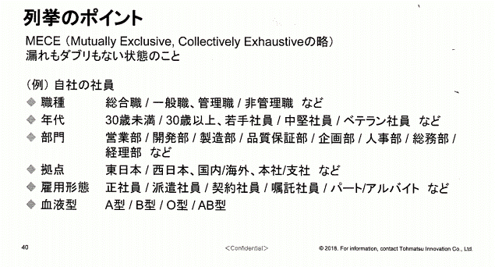
Point về liệt kê
MECE (viết tắt của Mutually Exclusive, Collectivety Exhaustive)
Phải ở trạng thái không bị thiếu và không bị nghi ngờ

(Ví dụ) Công ty của chúng tôi
◆ Chức vụ : main career , general staff, manager, non supervisor
◆ Lứa tuổi: dưới 30, từ 30 trở lên, nhân viên trẻ, nhân viên trung, nhân viên kỳ cựu
◆ Phòng ban: phòng kinh doanh, phòng phát triển, phòng sản xuất, phòng kiểm tra chất lượng, phòng kế hoạch, phòng nhân sự, phòng tổng vụ, phòng kế toán v.v
◆ Trụ sở: Phía đông nhật bản, phía tây nhật bản, trong nước/nước ngoài, head office/branch office v.v
◆ Hình thức thuê nhân viên: nhân viên chính thức, nhân viên phái cử, nhân viên hợp đồng, nhân viên tạm thời/ partner/làm thêm v.v
◆ Nhóm máu: nhóm A/B/O/AB

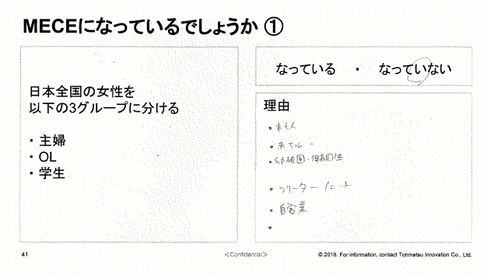
Đang là MECE phải không ①

Chia phụ nữ của toàn nước nhật ra làm 3 nhóm
+ Nội trợ
+OL (Office lady)
+Học sinh
Yes No

Lý do:

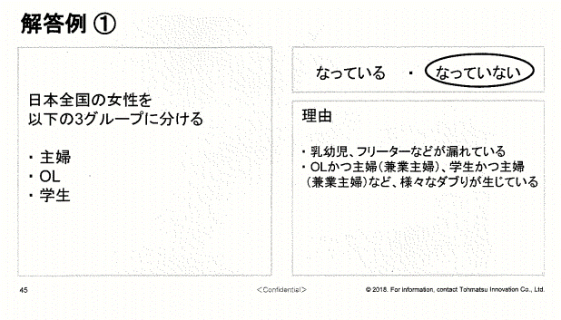
Ví dụ trả lời ①

Chia phụ nữ của toàn nước nhật ra làm 3 nhóm
+ Nội trợ
+OL (office lady)
+Học sinh
Yes No

Lý do:
+Đang thiếu trẻ em, và freeter (Freelancer ) chẳng hạn.
+ Đang bị nghi ngờ, khó hiểu chẳng hạn như OL và nội trợ (nội trợ có buôn bán thêm), học sinh và nội trợ (nội trợ buôn bán thêm)

Đang là MECE phải không ②
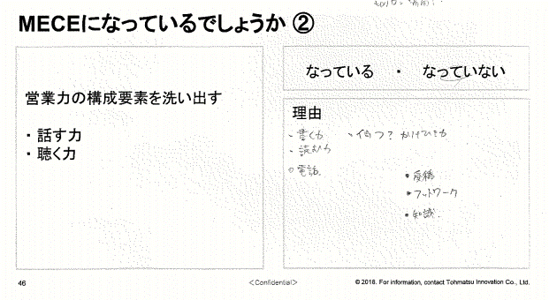

Tìm ra các yếu tố tạo nên khả năng kinh doanh
+ Năng lực nói chuyện
+Khả năng nghe và thấu hiểu
Yes No

Lý do:

Ví dụ trả lời ②
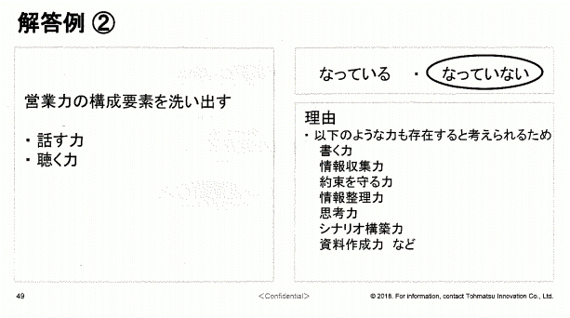

Tìm ra các yếu tố tạo nên khả năng kinh doanh
+ Năng lực nói chuyện
+Khả năng nghe và thấu hiểu
Yes No

Lý do:
+ Do cũng cần có những năng lực dưới đây:
Năng lực viết
Năng lực giữ đúng lời hứa
Khả năng điều chỉnh thông tin
Khả năng tư duy
Năng lực tạo scenario
Năng lực tạo tài liệu
v.v

Ở nội dung mang tính chất định tính, thì khó có được MECE hoàn thiện
(ví dụ) nguyên nhân (lý do) để mua sản phẩm A
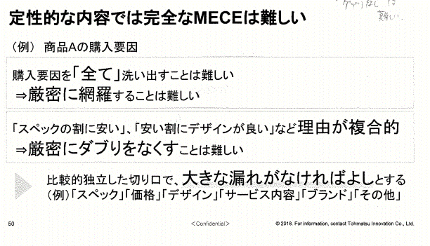

Khó tìm ra được [toàn bộ] các nguyên nhân để mua hàng
⇒ Khó liên kết chặt chẽ

Các lý do khá phức tạp chẳng hạn như [rẻ nhưng thông số kỹ thuật tốt], [rẻ nhưng design OK]
⇒ khó tin

Nếu không bị thiếu sót gì lớn ở các yếu tố dùng để so sánh, thì được xem là ổn.
(Ví dụ) [spec], [giá cả], [design],[service content], [brand], [others]

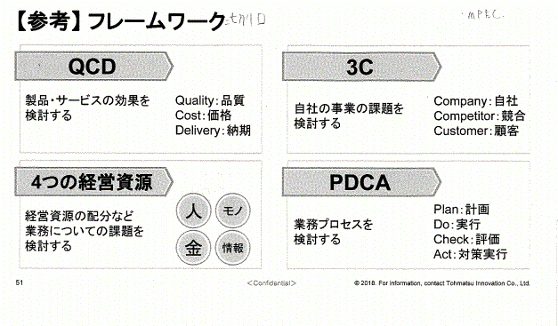
[Tham khảo] Framework

QDC
3C

Xem xét về hiểu quả của sản phẩm, service
Xem xét về các issue kinh doanh của công ty mình

4 business resource
PDCA

Người
Hàng hóa
Xem xét về issue nghiệp vụ chẳng hạn như phân bổ business resource

Tiên
Info

